(ЭИ)
 |  | Форма № 2
 |  | Директор ТОО "ЛиМ Сервис" Ким С.О.

ЭСКИЗ ИЗДЕЛИЯ, ПЛАН РАССТАНОВКИ, РАЗВЕРТКА (соотв.. нр ТХ, ДМ итд): |  |  | 10 |  | 2019г.
Вид изделия |  | Панели реечные в зоне буфет + обшивка колонны | 6400 | 900 | 3260

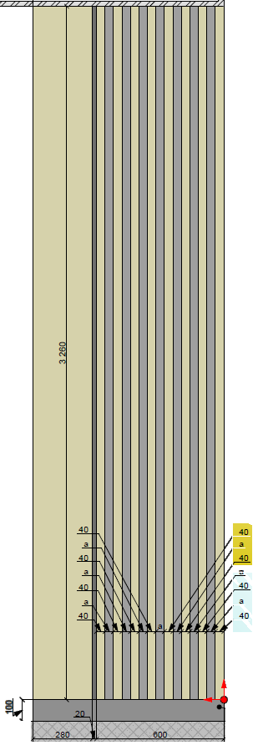

Менеджер
 | (Ф.И.О. Подпись)

 |  | Форма № 2
 |  | Директор ТОО "ЛиМ Сервис" Ким С.О.

ЭСКИЗ ИЗДЕЛИЯ, ПЛАН РАССТАНОВКИ, РАЗВЕРТКА (соотв.. нр ТХ, ДМ итд): |  |  | 10 |  | 2019г.
Вид изделия |  | Панели реечные в зоне буфет + обшивка колонны | 6400 | 900 | 3260

Менеджер
 | (Ф.И.О. Подпись)

 |  | Форма № 2
 |  | Директор ТОО "ЛиМ Сервис" Ким С.О.

ЭСКИЗ ИЗДЕЛИЯ, ПЛАН РАССТАНОВКИ, РАЗВЕРТКА (соотв.. нр ТХ, ДМ итд): |  |  |  |  | 2019г.
Вид изделия
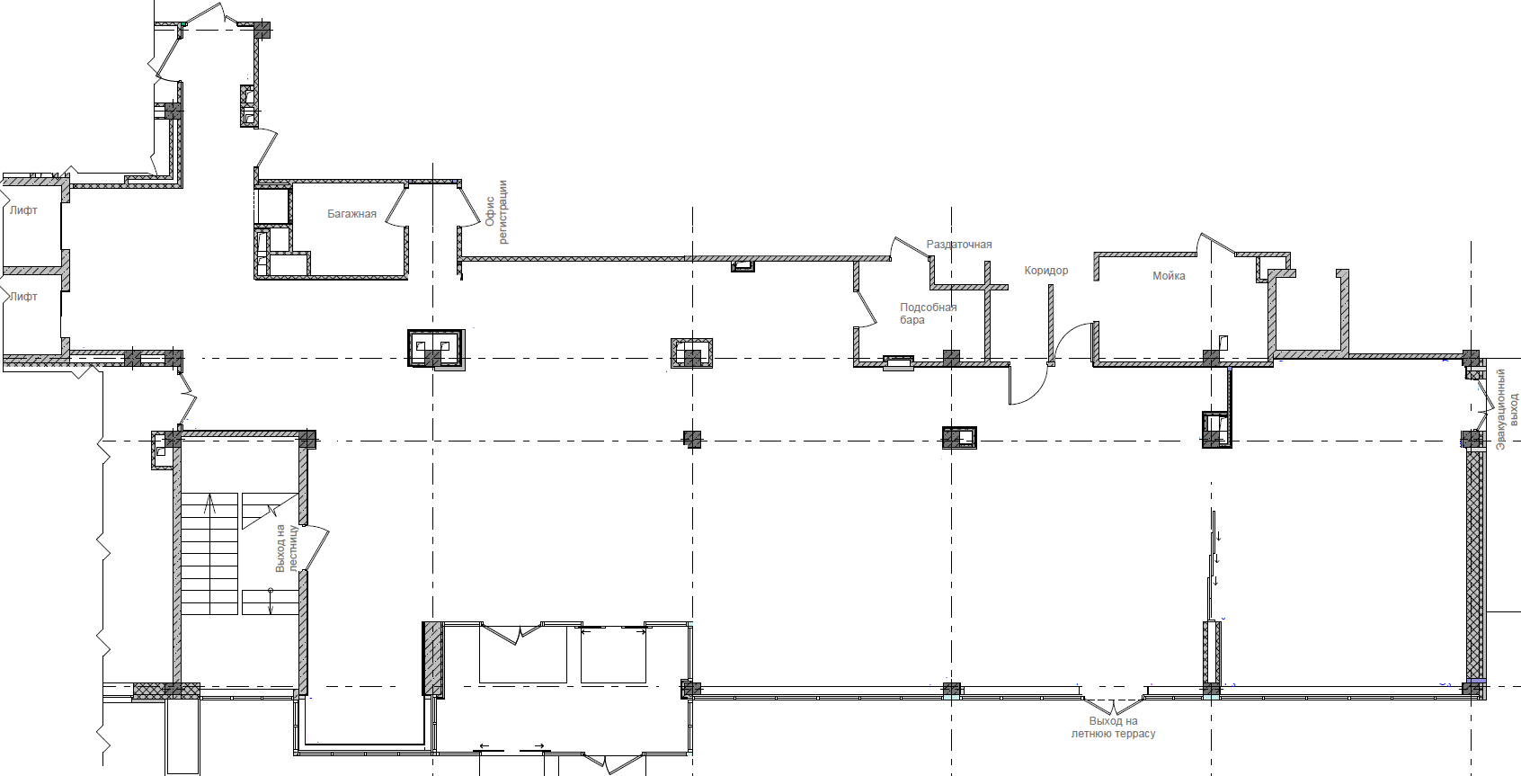

Менеджер
 | (Ф.И.О. Подпись)

